Solicitud gráfica
 | Asignatura: | Matemáticas |  |  | Fecha:
 | Grado: | 5
 | Título del tema: | Conjuntos |  |  | ¿Cuaderno de estudio o recurso? | Recurso
 | Editor: | Luisa Fernanda Nivia Romero |  |  | Motor del recurso | M5A

 | Código guión o recurso: | MA_05_01_CO_REC200 | ← Para determinar este código, visite la hoja de Ayuda
 |  |  |  |  | ESPECIFICACIÓN DE ARCHIVOS A ENTREGAR
Núm. | Archivo Shutterstock o ruta en web | Imagen para: | Tipo | Formato | Nombre imagen SMALL | Tamaño imagen SMALL | Nombre imagen ZOOM | Tamaño imagen ZOOM | Descripción | Observaciones
IMG01 | Lo que se sugiere está en la columna de Observaciones. | Recurso M5A | Ilustración | Horizontal | MA_05_01_CO_REC200_IMG01n.png | 286 x 286 px | MA_05_01_CO_REC200_IMG01a.png | 500 x 500 px | Escribir las letras mayúsculas en cursivas, y las minúsculas en rectas. Similar a esta ilustración. | 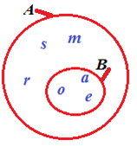
IMG02 | Lo que se sugiere está en la columna de Observaciones. | Recurso M5A | Ilustración | Horizontal | MA_05_01_CO_REC200_IMG02n.png | 286 x 286 px | MA_05_01_CO_REC200_IMG02a.png | 500 x 500 px | Escribir las letras en cursivas y los números en rectas. Similar a esta ilustración. | 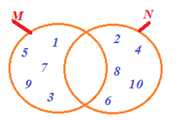
IMG03 | Lo que se sugiere está en la columna de Observaciones. | Recurso M5A | Ilustración | Horizontal | MA_05_01_CO_REC200_IMG03n.png | 286 x 286 px | MA_05_01_CO_REC200_IMG03a.png | 500 x 500 px | Escribir las letras en cursivas. Similar a esta ilustración con los sombreados sugeridos. | 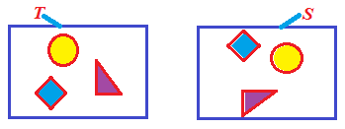
IMG04 | Lo que se sugiere está en la columna de Observaciones. | Recurso M5A | Ilustración | Horizontal | MA_05_01_CO_REC200_IMG04n.png | 286 x 286 px | MA_05_01_CO_REC200_IMG04a.png | 500 x 500 px | Escribir las letras mayúsculas en cursivas, y las minúsculas en rectas. Similar a esta ilustración. Que se diferencien los colores azul y verde en las líneas cerradas. | 